Resumen de Ponderaciones
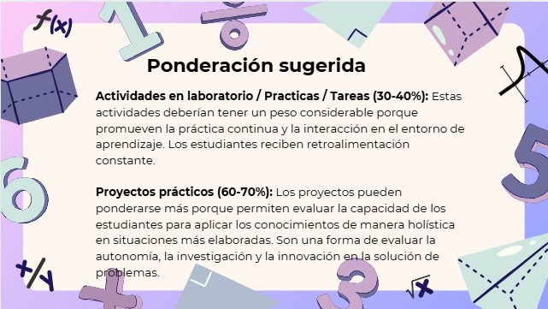
Curso | 780 - Software Avanzado
Ponderacion
Actividades en Clase | Semana 1 | Semana 2 | Semana 3 | Semana 4 | Semana 5 | Semana 6 | Semana 7 | Semana 8 | Semana 9 | Semana 10 | Semana 11 | Total
 | 0 | 0 | 0 | 0 | 2.5 | 0 | 0 | 0 | 2.5 | 0 | 5 | 10
Proyectos |  |  |  |  |  |  |  |  |  |  |  | 60
Practicas |  |  |  |  |  |  |  |  |  |  |  | 30.00025
Tareas |  |  |  |  |  |  |  |  |  |  |  | 0
Examen Final |  |  |  |  |  |  |  |  |  |  |  | 0
Total |  |  |  |  |  |  |  |  |  |  |  | 100.00025

Tiempo de Auto Aprendizaje

Proyectos |  |  |  |  |  |  |  |  |  |  |  | 105
Practicas |  |  |  |  |  |  |  |  |  |  |  | 105
Tareas |  |  |  |  |  |  |  |  |  |  |  | 0
Total |  |  |  |  |  |  |  |  |  |  |  | 210

